Hoja1
2025-11-11 | Sucesores de Brovelli y Cía S.R.L. | José P. Varela 5714 CABA TEL 4644-5225 /4642-3250 - cel 15 3366 6121 |  |  |  | LISTA 19

 |  | GRAMPAS UBOLT GALVANIZADAS

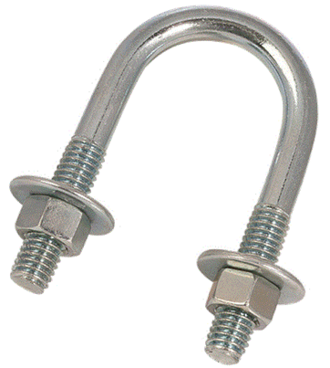
 |  | Código | Descripción | Precios | Los Precios de esta pagina son NETO mas I.V.A.
 |  | UB10000000 | Ubolt 1/2"x 1/4" con tuerca y arandela | 412.52
 |  | UB20000000 | Ubolt 3/4" x 1/4" con turva y arandela | 412.79 | Consultar descuentos por cantidad
 |  | UB30000000 | Ubolt 1" X 1/4" con tuerca y arandela | 429.55
 |  | UB40000000 | Ubolt 11/4"X 1/4" con tuerca y arandela | 472.45
 |  | UB50000000 | Ubolt 11/2" X1/4" con tuerca y arandela | 475.73
 |  | UB60000000 | Ubolt 2" X 1/4" con tuerca y arandela | 574.74
 |  | UB70000000 | Ubolt 21/2" X 1/4" con tuerca y arandela | 616.94
 |  | UB80000000 | Ubolt 3" X 1/4" con tuerca y arandela | 692.35
 |  | UB90000000 | Ubolt 4" X 1/4" con tuerca y arandela | 798.50
 |  | UB01000000 | Ubolt 21/2"x3/8" con tuerca y arandela | 1,295.85
 |  | UB01100000 | Ubolt 3"x3/8" con tuerca y arandela | 1,448.39
 |  | UB01200000 | Ubolt 4" x 3/8" con tuerca y arandela | 1,704.59
 |  | UB01300000 | Ubolt 6" x 3/8" con tuerca y arandela | 2,763.31
 |  | UB01400000 | Ubolt 8" x 3/8" con tuerca y arandela | 3,162.48

 |  | GRAMPAS PERA GALVANIZADA
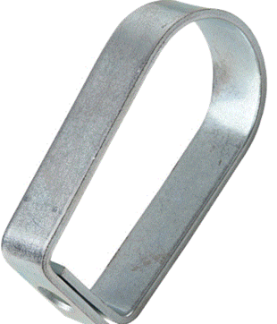
 |  | Código | Descripción | Precios
 |  | GRAMP00001 | Grampa Pera 1" Galvanizada | 564.87
 |  | GRAMP00002 | Grampa Pera 11/4" Galvanizada | 638.23
 |  | GRAMP00003 | Grampa Pera 11/2" Galvanizada | 674.91
 |  | GRAMP00004 | Grampa Pera 2" Galvanizada | 713.43
 |  | GRAMP00005 | Grampa Pera 21/2" Galvanizada | 880.32
 |  | GRAMP00006 | Grampa Pera 3" Galvanizada | 1,373.67
 |  | GRAMP00007 | Grampa Pera 4" Galvanizada | 1,549.73
 |  | GRAMP00008 | Grampa Pera 6" Galvanizada | 3,879.74
 |  | GRAMP00009 | Grampa Pera 8" Galvanizada | 7,022.67

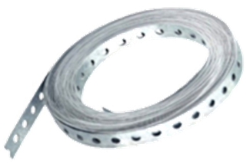
 |  | CINTAS GALVANIZADA PERFORADA

 |  | Código | Descripción | Precios

 |  | CINTPERF10 | Cinta galv. Perfo 17mm x 0,07 x 10 Mt. | 7,981.26

 |  | CINTPERF25 | Cinta galv. Perfo 17mm x 0,07 x 25 Mt. | 19,953.46

